List1
 |  | POLOŽLOVY ROZPOCET _ PROJEKTANTSKY

 |  |  | OBJEKT
 |  |  |  | Interiér WC na Zámku Děčín
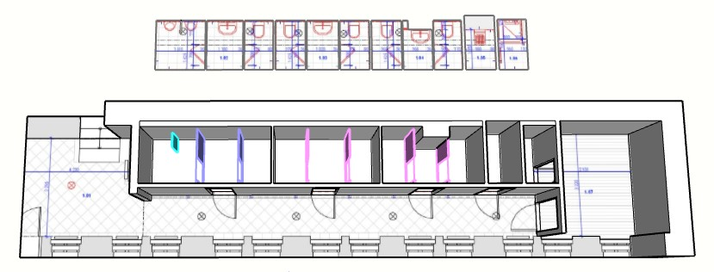
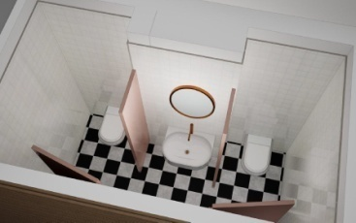

REKAPITULACE ČLENĚNÍ SOUPISU PRACÍ

 | Stavba: |  |  | Interiér WC na Zámku Děčín

 | Objekt:
 | Místo: |  |  | Děčín |  |  | Datum: | 2025-02-23

 | Zadavatel: |  |  | Statutární město Děčín, Mírové nám. 1175/5, Děčín IV-Podmokly, 40502 Děčín

 |  |  |  | Takto označené pole vyplní uchazeč

 | Uchazeč :

 | Kód dílu - Popis |  |  |  |  |  |  | Cena celkem [CZK]

 | Náklady stavby celkem bez DPH |  |  |  |  |  | 0.00
 |  | HSV - Práce a dodávky HSV |  |  |  |  | 0.00
 |  | 997 - Přesun sutě |  |  |  |  |  | 0.00

 |  | PSV - Práce a dodávky PSV |  |  |  |  | 0.00
 |  | 711 - Izolace proti vodě, vlhkosti a plynum |  |  |  |  | 0.00
 |  | 725 - Zdravotechnika - zařizovací předměty |  |  |  |  | 0.00
 |  | 763 - Konstrukce tesařské |  |  |  |  | 0.00
 |  | 766 - Konstrukce truhlářské |  |  |  |  | 0.00
 |  | 781 - Dokončovací práce - obklady keramické |  |  |  |  | 0.00
 |  | 783 - Dokončovací práce - malby a tapety |  |  |  |  | 0.00

 |  | VRN - Vedlejší rozpočtové náklady |  |  |  |  |  | 0.00
 |  | VRN |  |  |  |  |  | 0.00

 | ČP | TV | Typ položky | Kód položky | Popis | MJ | Množství | J. cena indexovaná | Celková cena
 |  |  |  |  | CENA CELKEM BEZ DPH |  | 0.00
 |  | D |  | HSV | Práce a dodávky HSV |  |  | 0.00
 |  |  |  | 997 | Přesun sutě |  |  |  | 0.00
 | 1 | K | HSV | 997013111 | Vnitrostaveništní doprava suti a vybouraných hmot pro budovy v do 6 m s použitím mechanizace | t | 4.200 |  | 0.00
 | 2 | K | HSV | 997013501 | Odvoz suti a vybouraných hmot na skládku nebo meziskládku se složením, na vzdálenost do 1 km | t | 4.200 |  | 0.00
 |  |  |  |  | BOURACI PRÁCE
 | 3 | K | HSV | 997013509 | Odvoz suti a vybouraných hmot na skládku nebo meziskládku se složením, na vzdálenost Příplatek k ceně za každý další i započatý 1 km přes 1 km, t.j. 10km | t | 37.130 |  | 0.00
 |  |  |  |  | BOURACI PRÁCE
 | 4 | K | HSV | 997013609 | Poplatek za uložení stavebního odpadu na skládce (skládkovné) ze směsí nebo oddělených frakcí betonu, cihel a keramických výrobků zatříděného do Katalogu odpadů pod kódem 17 01 07 | t | 4.200 |  | 0.00
 |  |  |  |  | BOURACI PRÁCE
 | 5 | K | HSV | 997013811 | Poplatek za uložení stavebního odpadu na skládce (skládkovné) dřevěného zatříděného do Katalogu odpadů pod kódem 17 02 01 | t | 0.200 |  | 0.00
 |  |  |  |  | BOURACI PRÁCE

 |  | D |  | PSV | Práce a dodávky PSV |  |  | 0.00
 |  |  |  | 711 | Izolace proti vodě, vlhkosti a plynum |  |  |  | 0.00
 | 1 | K | PSV | 711111001 | Provedení izolace proti zemní vlhkosti svislé za studena nátěrem penetračním | m2 | 91.840 |  | 0.00
 | 2 | M | PSV | 111631500 | lak penetrační asfaltový | t | 0.040 |  | 0.00
 |  |  |  |  | Steny
 | 3 | K | PSV | 711113125 | Izolace proti vlhkosti na svislé ploše za studena těsnicí hmotou dvousložkovou na bázi polymery modifikované živičné emulze | m2 | 91.840 |  | 0.00
 |  |  |  |  | W, koupelna |  | 91.840
 | 4 | K | PSV | 998711101 | Přesun hmot procentní pro izolace proti vodě, vlhkosti a plynům | % |  |  | 0.00

 |  |  |  | 725 | Zdravotechnika - zařizovací předměty |  |  |  | 0.00
 | 1 | K | PSV | 725119301 | Demontáž klozetu závěsného | soub | 5.000 |  | 0.00
 | 2 | K | PSV | 725119302 | Demontáž předs. systemu | soub | 5.000 |  | 0.00
 | 3 | K | PSV | 725119303 | Demontáž pisoár | soub | 2.000 |  | 0.00
 | 4 | K | PSV | 725119304 | Demontáž umyvadlo | soub | 2.000 |  | 0.00
 | 5 | K | PSV | 725119305 | Demontáž sprch. kout | soub | 1.000 |  | 0.00

 | 6 | K | PSV | 725119306 | Montáž klozetu závěsného | soub | 5.000 |  | 0.00
 | 7 | M | PSV | 725000001 | Závěsná WC mísa | soub | 5.000 |  | 0.00
 |  |  |  |  | Závěsná mísa s bezokrajovou technologií, určena pro instalaci na podomítkový modul. Vyrobená z glazované sanitární keramiky v bílém provedení. Součástí musí být upevňovací materiál.
 |  |  |  |  | Vzorová spesifikace: WC Uni Chrome Rim_ RAVAK
 |  |  |  |  | Uvedený typ slouží jako vzor. Je možné nabídnout ekvivalentní výrobek s technickými a funkčními parametry minimálně rovnocennými

 | 8 | K | PSV | 725114962 | Výměna sedátka | soub | 5.000 |  | 0.00
 | 9 | M | PSV | 725000002 | WC sedátko | soub | 5.000 |  | 0.00
 |  |  |  |  | WC sedátko určené pro závěsnou mísu. Vyrobené z odolného duroplastu v bílém provedení. Součástí musí být systém pozvolného sklápění (Soft-close) a snadno odnímatelné uchycení pro jednoduché čištění (Quick-release). Vše s montážní sadou.
 |  |  |  |  | Vzorová specifikace: WC sedátko Uni Chrome_ RAVAK
 |  |  |  |  | Uvedený typ slouží jako vzor. Je možné nabídnout ekvivalentní výrobek s technickými a funkčními parametry minimálně rovnocennými
 | 10 | K | PSV | 725119402 | Montáž předstěnových systémů do sádrokartonu | soub | 5.000 |  | 0.00
 | 11 | M | PSV | 725000003 | Nádržka do lehké stěny k WC | soub | 5.000 |  | 0.00
 |  |  |  |  | Samonosný instalační prvek určený pro závěsné WC, vhodný pro montáž do sádrokartonových konstrukcí i stavebních příček. Ocelový rám s povrchovou úpravou, výškově nastavitelné nohy, odpadní koleno Ø90/100 mm a přívod vody s přípojkou R ½". Součástí musí být podomítková splachovací nádržka.
 |  |  |  |  | Vzorová specifiakce: Montážní prvek pro závěsné WC _Geberit
 |  |  |  |  | Uvedený typ slouží jako vzor. Je možné nabídnout ekvivalentní výrobek s technickými a funkčními parametry minimálně rovnocennými
 | 12 | K | PSV | 725119402 | Montáž autom. splachovač | soub | 5.000 |  | 0.00
 | 13 | M | PSV | 725000004 | Automatický splachovač WC | soub | 5.000 |  | 0.00
 |  |  |  |  | Bezkontaktní elektronické splachovací zařízení. Napájení 24 V DC. Aktivace splachu pomocí infračerveného senzoru (ALS). Povrchové ovládací tlačítko s antivandal úpravou. Součástí musí být řídicí elektronika, elektromagnetický ventil a instalační příslušenství. Vhodné pro veřejné a intenzivně zatěžované prostory.
 |  |  |  |  | Vzorová specifiakce: Sanela Automatický splachovač WC, tlačítko SIGMA 10 _Geberit
 |  |  |  |  | Uvedený typ slouží jako vzor. Je možné nabídnout ekvivalentní výrobek s technickými a funkčními parametry minimálně rovnocennými
 | 14 | K | PSV | 725291211 | Mont. doplňky zařízení koupelen a záchodů | soub | 10.000 |  | 0.00
 | 15 | M | PSV | 725000004 | Držák na toaletní papír | soub | 5.000 |  | 0.00
 |  |  |  |  | Nástěnný držák na toaletní papír v chromovaném provedení. Vyroben z odolného kovového materiálu s povrchovou úpravou proti korozi. Skryté upevnění, montáž pomocí šroubů a hmoždinek. Vhodný pro běžné roličky toaletního papíru.
 |  |  |  |  | Vzorová specifiakce: Držák na toaletní papír Chrome_ RAVAK
 |  |  |  |  | Uvedený typ slouží jako vzor. Je možné nabídnout ekvivalentní výrobek s technickými a funkčními parametry minimálně rovnocennými
 | 16 | M | PSV | 725000004 | Ovládací tlačítko splachovací | soub | 5.000 |  | 0.00
 |  |  |  |  | Dvoučinné ovládací tlačítko pro podomítkové splachovací systémy. Určeno pro nádržky kompatibilní s řadou Uni. Vyrobeno z odolného plastu. Mechanické ovládání s možností malého a velkého splachu. Součástí musí být montážní sada.
...

